Cálculo de Estoque de Segurança
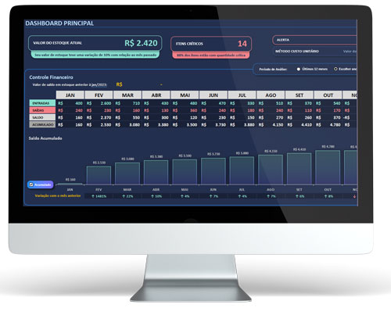

Conheça a nossa planilha de controle de estoque

Cálculo de Estoque de Segurança

Gráfico Estoque x Dias
0 | 80
1 | 60
2 | 40
3 | 20
4 | 80
5 | 60

Consumo diário médio | 20 | un

Tempo de Fabricação | 2 | dias

Tempo de Frete | 2 | dias

Estoque de Segurança | 80 | un

PERÍODO DE REPOSIÇÃO
Dia | Estoque | Entrada | Estoque Total
0 | 80 | 0 | 80
1 | 60 | 0 | 60
2 | 40 | 0 | 40

3 | 20 | 0 | 20
4 | 0 | 80 | 80
5 | -20 | 0 | 60

